Лист1
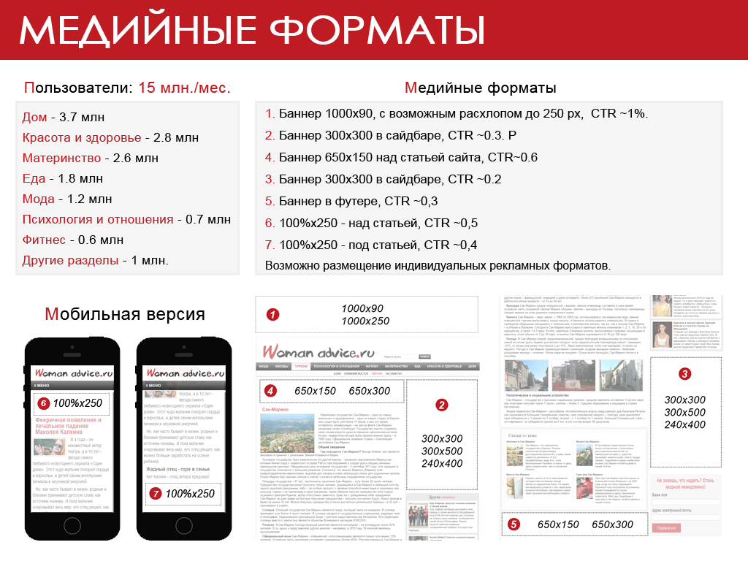

Цены на размещение рекламы в период с 1.01.2016 по 1.06.2016 ads@womanadvice.ru

Нативная реклама | Охват, пользователей | Стоимость
Статья на правах рекламы* | 1 млн | 120000
 | 2 млн | 180000
*Стоимость зависит от материалов, предоставленных рекламодателем

Брендирование | Охват, пользователей | Стоимость, р
Статика за неделю - рублей | 2,6 млн | 1,200,000
Динамика | 1 тыс. показов | 600

Эксклюзивный продавец по брендингам и спецпроектам компания C8 Digital.ru +7(916)297-85-17, hi@c8digital.ru

Мобильная + десктопная версия, охват 1 млн. пользователей, охват 2 млн. пользователей | Тип размещения | Охват уник. пользователей,млн. | CPM (уник. визиты), р. | Стоимость, р. | Охват уник. пользователей,млн. | CPM (уник. визиты) | Стоимость, р.
Сайдбар + мобильный баннер | 300х300 в сайдбаре сайта 100%х250 mobile, над статьей | 1 | 300 | 300000 | 2 | 280 | 560000
 | 300х300 в сайдбаре (второй экран) 100%х250 mobile, под статьей | 1 | 240 | 240000 | 2 | 220 | 440000
Над статьей + мобильный баннер | 650х150 над статьей 100%х250 mobile, над статьей | 1 | 310 | 310000 | 2 | 290 | 580000
Под статьей + мобильный баннер | 650х150 под статьей 100%х250 mobile, под статьей | 1 | 230 | 230000 | 2 | 210 | 420000

Индивидуальные размещения |  | сутки |  |  | неделя - 15% скидка |  |  | месяц - 40% скидка
Название формата | Формат баннера | Охват, тыс. уник. визитов | CPM (уник визиты) р. | Стоимость, р. | Охват, тыс. уник. визитов | CPM (уник визиты) р. | Стоимость, р. | Охват, тыс. уник. визитов | CPM (уник визиты) р. | Стоимость, р.
Реклама в сайдбаре | 300х300 первый экран | 370 | 250 | 92500 | 2590 | 200 | 518000 | 11100 | 150 | 1665000
 | 240х400 первый экран | 370 | 300 | 111000 | 2590 | 240 | 621600 | 11100 | 180 | 1998000
 | 300х500 первый экран | 370 | 350 | 129500 | 2590 | 280 | 725200 | 11100 | 210 | 2331000
 | 300х300 второй экран | 290 | 200 | 58000 | 2030 | 160 | 324800 | 8700 | 120 | 1044000
 | 240х400 второй экран | 290 | 230 | 66700 | 2030 | 184 | 373520 | 8700 | 138 | 1200600
 | 300х500 второй экран | 290 | 280 | 81200 | 2030 | 224 | 454720 | 8700 | 168 | 1461600
Мобильная реклама | 100%х250 первый экран | 130 | 350 | 45500 | 910 | 280 | 254800 | 3900 | 210 | 819000
 | 100%х250 после статьи | 110 | 300 | 33000 | 770 | 240 | 184800 | 3300 | 180 | 594000
Баннер в шапке сайта | 1000х90 | 370 | 350 | 129500 | 2590 | 280 | 725200 | 11100 | 210 | 2331000
 | 1000х90 со слайдером | 370 | 450 | 166500 | 2590 | 360 | 932400 | 11100 | 270 | 2997000
 | 1000х250 | 370 | 500 | 185000 | 2590 | 400 | 1036000 | 11100 | 300 | 3330000
Баннер в над статьей | 650х150 | 370 | 300 | 111000 | 2590 | 240 | 621600 | 11100 | 180 | 1998000
 | 650х300 | 370 | 450 | 166500 | 2590 | 360 | 932400 | 11100 | 270 | 2997000
Баннер под статьей | 650х150 | 130 | 220 | 28600 | 910 | 176 | 160160 | 3900 | 132 | 514800
 | 650х300 | 130 | 300 | 39000 | 910 | 240 | 218400 | 3900 | 180 | 702000
Минимальный заказ - 100 тыс. руб.

Спец. проекты и другие рекламные форматы
Формат рекламы | Количество показов промо | Уникальные просмотры | Стоимость, р.
Проведение конкурса с брендированием страниц | 1 млн. | >5000 | 180000
Тест с брендированием страниц | 1 млн. | >5000 | 180000
Для других форматов рекламы расчет цен индивидуальный, в зависимости от потребностей заказчика

Наценочные коэффициенты
Сезонные коэффициенты
январь | 0.9 | июль | 1.0
февраль | 1.0 | август | 1.0
март | 1.0 | сентябрь | 1.10
апрель | 1.0 | октябрь | 1.20
май | 1.0 | ноябрь | 1.30
июнь | 1.0 | декабрь | 1.30

Наценки за таргетинг
Таргетинг по разделу | 1.2
Таргетинг по подразделу | 1.3
Таргетинг по географии | 1.3

Условия размещения заказов:
1. Заказы размещаются на условиях 100% предоплаты.
2. Срок предоставления рекламных материалов - не позднее, чем за 2 рабочих дня до начала кампании.
3. При отмене заказа более, чем за 3 рабочих дня до размещения - неустойка 30%.

